Punto1
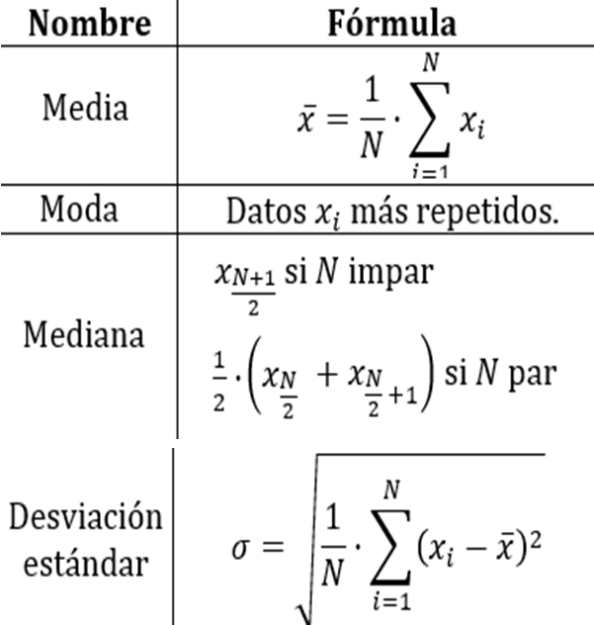
DEPARTAENTO | PIB MILLONES(X1) | Poblacion(X_2) | PIB MILLONES(X3) | 1.1 | Dato | Procedimiento | Formula | X1 | X2 | X3
Amazonas | 1,067,855.67 | 76,589.00 | 1,394,267,678.00 |  | Media | La media o promedio resulta de la suma de los datos divididos por la poblacion | "=PROMEDIO(número1;número2)" | 44,318,861.81 | 1,462,378.61 | 2,546,936,527.00
Antioquia | 212,514,957.40 | 6,407,102.00 | 3,316,865,524.00 |  | Mediana | La mediana es el dato central, si los datos se ordenan de menor a mayor la mediana seria el dato central, varia si la poblacion es par o impar. | "=MEDIANA(número1;número2)" | 23,660,657.37 | 1,039,722.00 | 2,182,108,466.00
Arauca | 8,548,114.65 | 262,174.00 | 3,260,473,828.00 |  | Moda | Es el dato que mas se repite dentro de la tabla | "=MODA(número1;número2)" | No hay datos repetidos | No hay datos repetidos | No hay datos repetidos
Atlántico | 63,764,770.77 | 2,535,517.00 | 251,486,268.00 |  | STDEV | Cada uno de los datos se le resta la media y se eleva al cuadrado, luego los datos se dividen por la poblacion, todo esto luego dentro de una raiz | "=DESVEST.M(número1;número2)" | 71673456.54 | 1705549.033 | 2288084285
Bogotá D.C. | 357,258,620.80 | 7,412,566.00 | 4,819,634,938.00 | 1.3 | Dato | Procedimiento |  | x1-Media | x2-Media | (x1-Media)*(x2-Media)
Bolívar | 51,404,352.37 | 2,070,110.00 | 2,483,170,091.00 |  | (X1i - MediaX) | Cada valor de X1 restandole la media de X1 | Columna 1 | -43,251,006.13 | -1,385,789.61 | 59936794752148
Boyacá | 38,858,162.12 | 1,217,376.00 | 3,191,960,588.00 |  | (X2i - MediaX2) | Cada valor de X2 restandole la media de X2 | Columna 2 | 168,196,095.60 | 4,944,723.39 | 831683168652964
Caldas | 23,953,112.45 | 998,255.00 | 239,949,837.00 |  | N | Poblacion | 33 | -35,770,747.15 | -1,200,204.61 | 42932215495249
Caquetá | 5,461,366.78 | 401,849.00 | 1,359,059,443.00 |  | (x1-Media)*(x2-Media) | Valores de las columnas multiplicados | Columna3 | 19,445,908.96 | 1,073,138.39 | 20868151514328
Casanare | 23,660,657.37 | 420,504.00 | 5,626,737,766.00 |  | E((x1-Media)*(x2-Media)) | Sumatoria de las multiplicaciones | 3.73671E+15 | 312,939,759.00 | 5,950,187.39 | 1.86205E+15
Cauca | 25,758,151.71 | 1,464,488.00 | 1,758,850,309.00 |  | COV(X1,X2) | Sumatoria de las multiplicaciones dividido por la poblacion | 113233718703629 | 7,085,490.56 | 607,731.39 | 4306075057210
Cesar | 37,523,918.98 | 1,200,574.00 | 3,125,498,218.00 |  |  |  |  | -5,460,699.69 | -245,002.61 | 1337885653982
Chocó | 6,001,844.92 | 534,826.00 | 112,220,515.00 |  |  |  |  | -20,365,749.36 | -464,123.61 | 9452225031229
Córdoba | 24,991,953.76 | 1,784,783.00 | 1,400,279,685.00 |  |  |  |  | -38,857,495.03 | -1,060,529.61 | 41209523892416
Cundinamarca | 91,945,942.28 | 2,919,060.00 | 3,149,847,632.00 |  |  |  |  | -20,658,204.44 | -1,041,874.61 | 21523258608668
Guainía | 497,704.01 | 48,114.00 | 1,034,426,597.00 |  |  |  |  | -18,560,710.10 | 2,109.39 | -39151849387
Guaviare | 1,123,857.70 | 82,767.00 | 1,357,857,232.00 |  |  |  |  | -6,794,942.83 | -261,804.61 | 1778947329763
Huila | 24,011,616.06 | 1,100,386.00 | 2,182,108,466.00 |  |  |  |  | -38,317,016.89 | -927,552.61 | 35541048873707
La Guajira | 22,262,575.88 | 880,560.00 | 2,528,229,295.00 |  |  |  |  | -19,326,908.05 | 322,404.39 | -6231080075290
Magdalena | 19,738,417.36 | 1,341,746.00 | 14,710,994.00 |  |  |  |  | 47,627,080.47 | 1,456,681.39 | 69377481974143
Meta | 58,439,500.07 | 1,039,722.00 | 5,620,685,151.00 |  |  |  |  | -43,821,157.79 | -1,414,264.61 | 61974712463648
Nariño | 21,775,426.15 | 1,630,592.00 | 1,335,430,699.00 |  |  |  |  | -43,195,004.11 | -1,379,611.61 | 59592328993979
Norte de Santander | 23,056,874.23 | 1,491,689.00 | 1,545,689,097.00 |  |  |  |  | -20,307,245.75 | -361,992.61 | 7351072809504
Putumayo | 5,616,558.27 | 348,182.00 | 1,613,109,888.00 |  |  |  |  | -22,056,285.93 | -581,818.61 | 12832757532334
Quindío | 11,941,644.16 | 539,904.00 | 2,211,808,795.00 |  |  |  |  | -24,580,444.45 | -120,632.61 | 2965203071648
Risaralda | 23,786,362.42 | 943,401.00 | 2,521,341,659.00 |  |  |  |  | 14,120,638.26 | -422,656.61 | -5968181044076
San Andrés, Providencia y Santa Catalina (Archipiélago) | 2,125,410.33 | 61,280.00 | 3,468,358,898.00 |  |  |  |  | -22,543,435.66 | 168,213.39 | -3792107822749
Santander | 92,276,678.16 | 2,184,837.00 | 4,223,504,003.00 |  |  |  |  | -21,261,987.58 | 29,310.39 | -623197231787
Sucre | 11,516,270.76 | 904,863.00 | 127,270,877.00 |  |  |  |  | -38,702,303.54 | -1,114,196.61 | 43121975247643
Tolima | 30,438,180.15 | 1,330,187.00 | 228,826,324.00 |  |  |  |  | -32,377,217.65 | -922,474.61 | 29867161093324
Valle del Cauca | 139,863,153.50 | 4,475,886.00 | 312,481,492.00 |  |  |  |  | -20,532,499.39 | -518,977.61 | 10655907377782
Vaupés | 381,851.68 | 40,797.00 | 9,359,797,989.00 |  |  |  |  | -42,193,451.47 | -1,401,098.61 | 59117186043693
Vichada | 956,576.68 | 107,808.00 | 8,872,965,629.00 |  |  |  |  | 47,957,816.35 | 722,458.39 | 34647526979958
 |  |  |  |  |  |  |  | -32,802,591.05 | -557,515.61 | 18287956427364
MAX | 357,258,620.80 | 7,412,566.00 | 9,359,797,989.00 |  |  |  |  | -13,880,681.66 | -132,191.61 | 1834909601321
MIN | 381,851.68 | 40,797.00 | 14,710,994.00 |  |  |  |  | 95,544,291.69 | 3,013,507.39 | 287923429468599
 | X1 | X2 | X3 |  |  |  |  | -43,937,010.13 | -1,421,581.61 | 62460045422540
Sumatoria | 1,462,522,440.00 | 48,258,494.00 | 84,048,905,405.00 |  |  |  |  | -43,362,285.13 | -1,354,570.61 | 58737276845318
 | EX1*EX2 | EX1*X2
Sumatoria Multiplicacion | 7.05791E+16 | 5.87547E+15
Y=X2 | E(X^2) | E(Y^2) | (EX)^2 | (EY)^2
Sumatoria Cuadrada | 229,204,000,000,000,000.00 | 163,656,909,308,932.00 | 2.13897E+18 | 2.32888E+15

 |  |  |  | 1.4 | Numerador
 |  |  |  |  | n(EX1X2) | EX1 | EX2 | n(EX1X2) - (EX1*EX2)
 |  |  |  |  | 1.93891E+17 | 1,462,522,440.00 | 48,258,494.00 | 1.23312E+17
 |  |  |  |  | Denominador
 |  |  |  |  | n*EX1^2 | (EX1)^2 | n*EX2^2 | (EX2)^2
 |  |  |  |  | 7.56373E+18 | 2.13897E+18 | 5.40068E+15 | 2.32888E+15
 |  |  |  |  | (n*EX1^2 - (EX1)^2) | (n*EX2^2 - (EX2)^2) | (n*EX1^2 - (EX1)^2)*(n*EX2^2 - (EX2)^2) | |(n*EX1^2 - (EX1)^2)*(n*EX2^2 - (EX2)^2)|^0.5
 |  |  |  |  | 5.42476E+18 | 3.0718E+15 | 1.66638E+34 | 1.29088E+17
 |  |  |  |  | Correclacion
 |  |  |  |  | Numerador |  | 1.2331151967E+17 | 0.9552502784
 |  |  |  |  | Denominador |  | 1.2908817978E+17

K2
DEPARTAENTO | PIB MILLONES(X1) | Poblacion(X_2) | PIB MILLONES(X3) | K1 | Grupos | G1 | G2 | G3 | G4 | G1 | G2 | G3 | G4 | G | G anterior
Amazonas | 1,067,855.67 | 76,589.00 | 1,394,267,678.00 | 2 | X1 | 4603254.634 | 21258806.46 | 27603898.93 | 133433496.9 | 3541483.448 | 20227037.8 | 26559608.47 | 132413345.2 | G1 | G1
Antioquia | 212,514,957.40 | 6,407,102.00 | 3,316,865,524.00 | 3 | X2 | 284096.0833 | 1284299.333 | 1195164.3 | 3630600 | 208001844.6 | 191324745.9 | 184984496.2 | 79130186.12 | G4 | G4
Arauca | 8,548,114.65 | 262,174.00 | 3,260,473,828.00 |  |  |  |  |  |  | 3944920.93 | 12751722.49 | 19078610.67 | 124930800.8 | G1 | G1
Atlántico | 63,764,770.77 | 2,535,517.00 | 251,486,268.00 |  |  |  |  |  |  | 59204340.11 | 42524375.92 | 36185704.33 | 69677332.11 | G3 | G4
Bogotá D.C. | 357,258,620.80 | 7,412,566.00 | 4,819,634,938.00 |  | Convergencia |  |  |  |  | 352727405.2 | 336055696.1 | 329713347.8 | 223857073.5 | G4 | G4
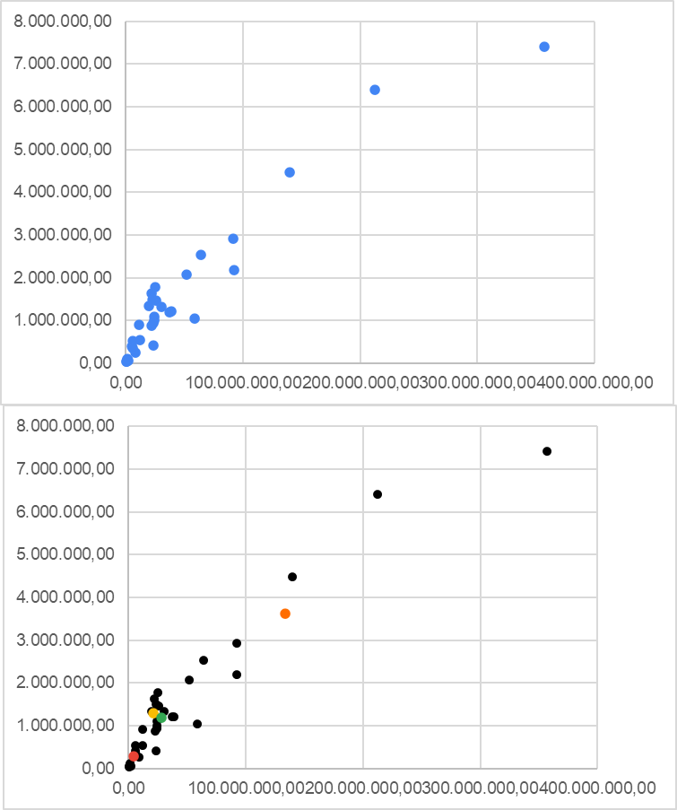
Bolívar | 51,404,352.37 | 2,070,110.00 | 2,483,170,091.00 |  | 1 |  |  |  |  | 46835164.09 | 30155786.12 | 23816530.27 | 82043986.28 | G3 | G4
Boyacá | 38,858,162.12 | 1,217,376.00 | 3,191,960,588.00 |  |  |  |  |  |  | 34267618.8 | 17599482.9 | 11254285.11 | 94606118.21 | G3 | G3
Caldas | 23,953,112.45 | 998,255.00 | 239,949,837.00 |  |  |  |  |  |  | 19363032.32 | 2709447.566 | 3656092.882 | 109512025.9 | G2 | G3
Caquetá | 5,461,366.78 | 401,849.00 | 1,359,059,443.00 |  |  |  |  |  |  | 866153.6841 | 15822067.47 | 22156738.91 | 128012854.5 | G1 | G1
Casanare | 23,660,657.37 | 420,504.00 | 5,626,737,766.00 |  |  |  |  |  |  | 19057890.92 | 2552455.711 | 4018613.261 | 109819766.1 | G2 | G3
Cauca | 25,758,151.71 | 1,464,488.00 | 1,758,850,309.00 |  |  |  |  |  |  | 21187802.99 | 4502951.877 | 1865293.016 | 107697130.9 | G3 | G3
Cesar | 37,523,918.98 | 1,200,574.00 | 3,125,498,218.00 |  |  |  |  |  |  | 32933418.78 | 16265328.01 | 9920021.53 | 95940357.34 | G3 | G3
Chocó | 6,001,844.92 | 534,826.00 | 112,220,515.00 |  |  |  |  |  |  | 1420887.14 | 15275358.78 | 21612144.37 | 127469250.2 | G1 | G1
Córdoba | 24,991,953.76 | 1,784,783.00 | 1,400,279,685.00 |  |  |  |  |  |  | 20443852.7 | 3766546.514 | 2677668.343 | 108457251.1 | G3 | G3
Cundinamarca | 91,945,942.28 | 2,919,060.00 | 3,149,847,632.00 |  |  |  |  |  |  | 87382424.55 | 70706036.61 | 64365133.1 | 41493655.89 | G4 | G4
Guainía | 497,704.01 | 48,114.00 | 1,034,426,597.00 |  |  |  |  |  |  | 4112327.011 | 20797873.19 | 27130453.87 | 132984056.3 | G1 | G1
Guaviare | 1,123,857.70 | 82,767.00 | 1,357,857,232.00 |  |  |  |  |  |  | 3485216.844 | 20170767.01 | 26503396.22 | 132357197.6 | G1 | G1
Huila | 24,011,616.06 | 1,100,386.00 | 2,182,108,466.00 |  |  |  |  |  |  | 19425519.88 | 2758946.319 | 3593532.956 | 109451130.6 | G2 | G3
La Guajira | 22,262,575.88 | 880,560.00 | 2,528,229,295.00 |  |  |  |  |  |  | 17669391.5 | 1081923.514 | 5350580.131 | 111204929.8 | G2 | G2
Magdalena | 19,738,417.36 | 1,341,746.00 | 14,710,994.00 |  |  |  |  |  |  | 15172072.18 | 1521474.004 | 7866847.3 | 113718116.3 | G2 | G2
Meta | 58,439,500.07 | 1,039,722.00 | 5,620,685,151.00 |  |  |  |  |  |  | 53841548.02 | 37181498.02 | 30835992.93 | 75038738.08 | G3 | G4
Nariño | 21,775,426.15 | 1,630,592.00 | 1,335,430,699.00 |  |  |  |  |  |  | 17224881.01 | 621944.1387 | 5844714.892 | 111675981.3 | G2 | G2
Norte de Santander | 23,056,874.23 | 1,491,689.00 | 1,545,689,097.00 |  |  |  |  |  |  | 18493089.43 | 1809988.444 | 4556683.056 | 110397345 | G2 | G3
Putumayo | 5,616,558.27 | 348,182.00 | 1,613,109,888.00 |  |  |  |  |  |  | 1015328.155 | 15670234.34 | 22003648.06 | 127859079 | G1 | G1
Quindío | 11,941,644.16 | 539,904.00 | 2,211,808,795.00 |  |  |  |  |  |  | 7342846.759 | 9346851.759 | 15675955.8 | 121531159.3 | G1 | G1
Risaralda | 23,786,362.42 | 943,401.00 | 2,521,341,659.00 |  |  |  |  |  |  | 19194434.28 | 2550441.293 | 3825829.286 | 109680058.1 | G2 | G3
San Andrés, Providencia y Santa Catalina (Archipiélago) | 2,125,410.33 | 61,280.00 | 3,468,358,898.00 |  |  |  |  |  |  | 2487842.316 | 19172444.39 | 25503707.07 | 131356589.7 | G1 | G1
Santander | 92,276,678.16 | 2,184,837.00 | 4,223,504,003.00 |  |  |  |  |  |  | 87694024.93 | 71023581.07 | 64680351.16 | 41182204.42 | G4 | G4
Sucre | 11,516,270.76 | 904,863.00 | 127,270,877.00 |  |  |  |  |  |  | 6940831.616 | 9749921.736 | 16090247.2 | 121947692.4 | G1 | G1
Tolima | 30,438,180.15 | 1,330,187.00 | 228,826,324.00 |  |  |  |  |  |  | 25856095.66 | 9179488.382 | 2837495.584 | 103021003.6 | G3 | G3
Valle del Cauca | 139,863,153.50 | 4,475,886.00 | 312,481,492.00 |  |  |  |  |  |  | 135324836.4 | 118647281.3 | 112307183.1 | 6484982.049 | G4 | G4
Vaupés | 381,851.68 | 40,797.00 | 9,359,797,989.00 |  |  |  |  |  |  | 4228408.372 | 20913955.61 | 27246512.07 | 133100063.8 | G1 | G1
Vichada | 956,576.68 | 107,808.00 | 8,872,965,629.00 |  |  |  |  |  |  | 3650936.537 | 20336289.39 | 26669498.06 | 132523750.5 | G1 | G1

K3
DEPARTAENTO | PIB MILLONES(X1) | Poblacion(X_2) | PIB MILLONES(X3) | K2 | Grupos | G1 | G2 | G3 | G4 | G1 | G2 | G3 | G4 | G | G anterior
Amazonas | 1,067,855.67 | 76,589.00 | 1,394,267,678.00 | 2 | X1 | 4603254.634 | 22780630.24 | 41397373.74 | 178771870.4 | 3541483.448 | 21736921.94 | 40357543.39 | 177763627.4 | G1 | G1
Antioquia | 212,514,957.40 | 6,407,102.00 | 3,316,865,524.00 | 3 | X2 | 284096.0833 | 1100891.625 | 1580344.625 | 4679890.2 | 208001844.6 | 189808510.8 | 171185644.9 | 33787263.56 | G4 | G4
Arauca | 8,548,114.65 | 262,174.00 | 3,260,473,828.00 |  |  |  |  |  |  | 3944920.93 | 14257206.85 | 32875696.14 | 170281071.3 | G1 | G1
Atlántico | 63,764,770.77 | 2,535,517.00 | 251,486,268.00 |  |  |  |  |  |  | 59204340.11 | 41009241.95 | 22387782.47 | 115027089.5 | G3 | G3
Bogotá D.C. | 357,258,620.80 | 7,412,566.00 | 4,819,634,938.00 |  | Convergencia |  |  |  |  | 352727405.2 | 334537536.6 | 315915087 | 178507668.1 | G4 | G4
Bolívar | 51,404,352.37 | 2,070,110.00 | 2,483,170,091.00 |  | 0 |  |  |  |  | 46835164.09 | 28640126.62 | 10018956.6 | 127394252.7 | G3 | G3
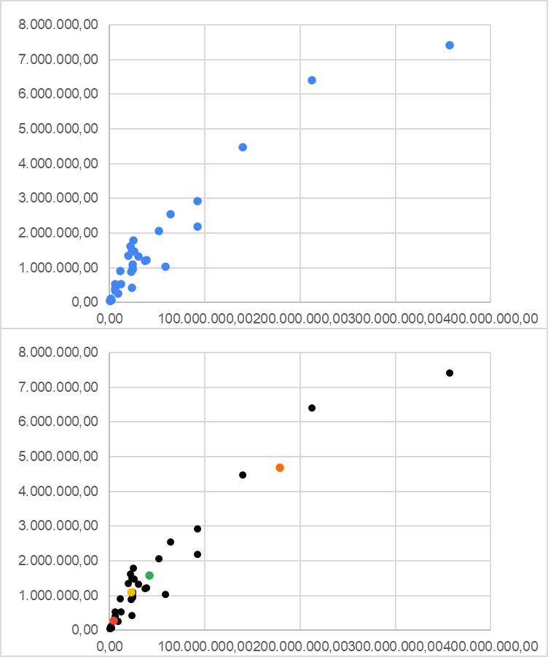
Boyacá | 38,858,162.12 | 1,217,376.00 | 3,191,960,588.00 |  |  |  |  |  |  | 34267618.8 | 16077953.85 | 2565022.784 | 139956546 | G3 | G3
Caldas | 23,953,112.45 | 998,255.00 | 239,949,837.00 |  |  |  |  |  |  | 19363032.32 | 1176965.934 | 17453970.33 | 154862527 | G2 | G2
Caquetá | 5,461,366.78 | 401,849.00 | 1,359,059,443.00 |  |  |  |  |  |  | 866153.6841 | 17333365.15 | 35955325.73 | 173363295.7 | G1 | G1
Casanare | 23,660,657.37 | 420,504.00 | 5,626,737,766.00 |  |  |  |  |  |  | 19057890.92 | 1112373.62 | 17774598.11 | 155169683.9 | G2 | G2
Cauca | 25,758,151.71 | 1,464,488.00 | 1,758,850,309.00 |  |  |  |  |  |  | 21187802.99 | 2999639.383 | 15639651.16 | 153047498.9 | G2 | G3
Cesar | 37,523,918.98 | 1,200,574.00 | 3,125,498,218.00 |  |  |  |  |  |  | 32933418.78 | 14743625.72 | 3892027.43 | 141290797.4 | G3 | G3
Chocó | 6,001,844.92 | 534,826.00 | 112,220,515.00 |  |  |  |  |  |  | 1420887.14 | 16788331.28 | 35410966.81 | 172819742.1 | G1 | G1
Córdoba | 24,991,953.76 | 1,784,783.00 | 1,400,279,685.00 |  |  |  |  |  |  | 20443852.7 | 2314661.773 | 16406693.75 | 153807166.3 | G2 | G3
Cundinamarca | 91,945,942.28 | 2,919,060.00 | 3,149,847,632.00 |  |  |  |  |  |  | 87382424.55 | 69189205.27 | 50566292.53 | 86843781.13 | G3 | G4
Guainía | 497,704.01 | 48,114.00 | 1,034,426,597.00 |  |  |  |  |  |  | 4112327.011 | 22307782.09 | 40928360.76 | 178334325.8 | G1 | G1
Guaviare | 1,123,857.70 | 82,767.00 | 1,357,857,232.00 |  |  |  |  |  |  | 3485216.844 | 21680691.29 | 40301350.27 | 177707484.3 | G1 | G1
Huila | 24,011,616.06 | 1,100,386.00 | 2,182,108,466.00 |  |  |  |  |  |  | 19425519.88 | 1230985.924 | 17392381.39 | 154801644.6 | G2 | G2
La Guajira | 22,262,575.88 | 880,560.00 | 2,528,229,295.00 |  |  |  |  |  |  | 17669391.5 | 562962.1167 | 19147589.61 | 156555402.9 | G2 | G2
Magdalena | 19,738,417.36 | 1,341,746.00 | 14,710,994.00 |  |  |  |  |  |  | 15172072.18 | 3051732.301 | 21660270.56 | 159068483.4 | G2 | G2
Meta | 58,439,500.07 | 1,039,722.00 | 5,620,685,151.00 |  |  |  |  |  |  | 53841548.02 | 35658922.3 | 17050699.18 | 120387417 | G3 | G3
Nariño | 21,775,426.15 | 1,630,592.00 | 1,335,430,699.00 |  |  |  |  |  |  | 17224881.01 | 1136229.62 | 19622011.93 | 157026054.3 | G2 | G2
Norte de Santander | 23,056,874.23 | 1,491,689.00 | 1,545,689,097.00 |  |  |  |  |  |  | 18493089.43 | 478574.2683 | 18340713.78 | 155747631.3 | G2 | G2
Putumayo | 5,616,558.27 | 348,182.00 | 1,613,109,888.00 |  |  |  |  |  |  | 1015328.155 | 17180568.63 | 35802024.81 | 173209485.4 | G1 | G1
Quindío | 11,941,644.16 | 539,904.00 | 2,211,808,795.00 |  |  |  |  |  |  | 7342846.759 | 10853493.74 | 29474099.17 | 166881586.4 | G1 | G1
Risaralda | 23,786,362.42 | 943,401.00 | 2,521,341,659.00 |  |  |  |  |  |  | 19194434.28 | 1017988.465 | 17622525.84 | 155030542.3 | G2 | G2
San Andrés, Providencia y Santa Catalina (Archipiélago) | 2,125,410.33 | 61,280.00 | 3,468,358,898.00 |  |  |  |  |  |  | 2487842.316 | 20681366.05 | 39301331.62 | 176706829 | G1 | G1
Santander | 92,276,678.16 | 2,184,837.00 | 4,223,504,003.00 |  |  |  |  |  |  | 87694024.93 | 69504500.67 | 50882895.25 | 86531171.12 | G3 | G4
Sucre | 11,516,270.76 | 904,863.00 | 127,270,877.00 |  |  |  |  |  |  | 6940831.616 | 11266065.05 | 29888736.86 | 167298196.2 | G1 | G1
Tolima | 30,438,180.15 | 1,330,187.00 | 228,826,324.00 |  |  |  |  |  |  | 25856095.66 | 7660982.117 | 10962048.3 | 148371507.3 | G2 | G3
Valle del Cauca | 139,863,153.50 | 4,475,886.00 | 312,481,492.00 |  |  |  |  |  |  | 135324836.4 | 117131156.6 | 98508344.54 | 38909251.74 | G4 | G4
Vaupés | 381,851.68 | 40,797.00 | 9,359,797,989.00 |  |  |  |  |  |  | 4228408.372 | 22423850.73 | 41044405.92 | 178450329.2 | G1 | G1
Vichada | 956,576.68 | 107,808.00 | 8,872,965,629.00 |  |  |  |  |  |  | 3650936.537 | 21846636.56 | 40467597.3 | 177874064 | G1 | G1

K4
DEPARTAENTO | PIB MILLONES(X1) | Poblacion(X_2) | PIB MILLONES(X3) | K3 | Grupos | G1 | G2 | G3 | G4 | G1 | G2 | G3 | G4 | G | G anterior
Amazonas | 1,067,855.67 | 76,589.00 | 1,394,267,678.00 | 2 | X1 | 4603254.634 | 23948484.32 | 62030474.96 | 236545577.2 | 3541483.448 | 22909029.22 | 60989318.34 | 235554709.1 | G1 | G1
Antioquia | 212,514,957.40 | 6,407,102.00 | 3,316,865,524.00 | 3 | X2 | 284096.0833 | 1216962.818 | 1881028 | 6098518 | 208001844.6 | 188637886.7 | 150552531.7 | 24032601.06 | G4 | G4
Arauca | 8,548,114.65 | 262,174.00 | 3,260,473,828.00 |  |  |  |  |  |  | 3944920.93 | 15429938.68 | 53506855.19 | 228072150.5 | G1 | G1
Atlántico | 63,764,770.77 | 2,535,517.00 | 251,486,268.00 |  |  |  |  |  |  | 59204340.11 | 39838113.05 | 1853682.225 | 172817539.8 | G3 | G3
Bogotá D.C. | 357,258,620.80 | 7,412,566.00 | 4,819,634,938.00 |  | Convergencia |  |  |  |  | 352727405.2 | 333367713.8 | 295279962.1 | 120720195.5 | G4 | G4
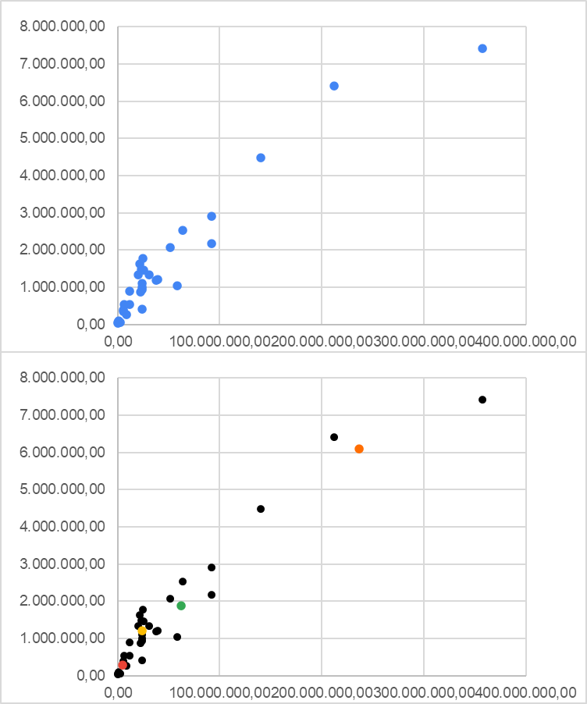
Bolívar | 51,404,352.37 | 2,070,110.00 | 2,483,170,091.00 |  | 0 |  |  |  |  | 46835164.09 | 27469119.94 | 10627804.73 | 185185045.9 | G3 | G3
Boyacá | 38,858,162.12 | 1,217,376.00 | 3,191,960,588.00 |  |  |  |  |  |  | 34267618.8 | 14909677.8 | 23181814.35 | 197747666.6 | G2 | G3
Caldas | 23,953,112.45 | 998,255.00 | 239,949,837.00 |  |  |  |  |  |  | 19363032.32 | 218756.7812 | 38087594.1 | 212653635.7 | G2 | G2
Caquetá | 5,461,366.78 | 401,849.00 | 1,359,059,443.00 |  |  |  |  |  |  | 866153.6841 | 18505078.37 | 56588443.8 | 231154416.7 | G1 | G1
Casanare | 23,660,657.37 | 420,504.00 | 5,626,737,766.00 |  |  |  |  |  |  | 19057890.92 | 846871.3027 | 38397604.52 | 212960627.7 | G2 | G2
Cauca | 25,758,151.71 | 1,464,488.00 | 1,758,850,309.00 |  |  |  |  |  |  | 21187802.99 | 1826517.115 | 36274714.88 | 210838357.5 | G2 | G2
Cesar | 37,523,918.98 | 1,200,574.00 | 3,125,498,218.00 |  |  |  |  |  |  | 32933418.78 | 13575444.55 | 24516000.98 | 199081918.6 | G2 | G3
Chocó | 6,001,844.92 | 534,826.00 | 112,220,515.00 |  |  |  |  |  |  | 1420887.14 | 17959598.45 | 56044800.34 | 230610856.6 | G1 | G1
Córdoba | 24,991,953.76 | 1,784,783.00 | 1,400,279,685.00 |  |  |  |  |  |  | 20443852.7 | 1187959.691 | 37038646.25 | 211597599 | G2 | G2
Cundinamarca | 91,945,942.28 | 2,919,060.00 | 3,149,847,632.00 |  |  |  |  |  |  | 87382424.55 | 68018757.88 | 29933471.15 | 144634585.7 | G3 | G3
Guainía | 497,704.01 | 48,114.00 | 1,034,426,597.00 |  |  |  |  |  |  | 4112327.011 | 23479891.5 | 61560063.96 | 236125402.8 | G1 | G1
Guaviare | 1,123,857.70 | 82,767.00 | 1,357,857,232.00 |  |  |  |  |  |  | 3485216.844 | 22852789.34 | 60933158.21 | 235498567.5 | G1 | G1
Huila | 24,011,616.06 | 1,100,386.00 | 2,182,108,466.00 |  |  |  |  |  |  | 19425519.88 | 132573.6433 | 38026872.53 | 212592723.2 | G2 | G2
La Guajira | 22,262,575.88 | 880,560.00 | 2,528,229,295.00 |  |  |  |  |  |  | 17669391.5 | 1719143.429 | 39780481.82 | 214346522.6 | G2 | G2
Magdalena | 19,738,417.36 | 1,341,746.00 | 14,710,994.00 |  |  |  |  |  |  | 15172072.18 | 4211915.795 | 42295495.76 | 216859335.6 | G2 | G2
Meta | 58,439,500.07 | 1,039,722.00 | 5,620,685,151.00 |  |  |  |  |  |  | 53841548.02 | 34491471.14 | 3688210.471 | 178177905.9 | G3 | G3
Nariño | 21,775,426.15 | 1,630,592.00 | 1,335,430,699.00 |  |  |  |  |  |  | 17224881.01 | 2212073.895 | 40255827.82 | 214816619.8 | G2 | G2
Norte de Santander | 23,056,874.23 | 1,491,689.00 | 1,545,689,097.00 |  |  |  |  |  |  | 18493089.43 | 932975.3645 | 38975545.4 | 213538402.1 | G2 | G2
Putumayo | 5,616,558.27 | 348,182.00 | 1,613,109,888.00 |  |  |  |  |  |  | 1015328.155 | 18352501 | 56434737.65 | 231000602.1 | G1 | G1
Quindío | 11,941,644.16 | 539,904.00 | 2,211,808,795.00 |  |  |  |  |  |  | 7342846.759 | 12025914.49 | 50106781.83 | 224672706.3 | G1 | G1
Risaralda | 23,786,362.42 | 943,401.00 | 2,521,341,659.00 |  |  |  |  |  |  | 19194434.28 | 317993.0493 | 38255604.67 | 212821659.4 | G2 | G2
San Andrés, Providencia y Santa Catalina (Archipiélago) | 2,125,410.33 | 61,280.00 | 3,468,358,898.00 |  |  |  |  |  |  | 2487842.316 | 21853653.27 | 59932697.68 | 234497895.3 | G1 | G1
Santander | 92,276,678.16 | 2,184,837.00 | 4,223,504,003.00 |  |  |  |  |  |  | 87694024.93 | 68335048.5 | 30247728.97 | 144321973.9 | G3 | G3
Sucre | 11,516,270.76 | 904,863.00 | 127,270,877.00 |  |  |  |  |  |  | 6940831.616 | 12436130.44 | 50523635.31 | 225089233 | G1 | G1
Tolima | 30,438,180.15 | 1,330,187.00 | 228,826,324.00 |  |  |  |  |  |  | 25856095.66 | 6490683.451 | 31597096.66 | 206162547.8 | G2 | G2
Valle del Cauca | 139,863,153.50 | 4,475,886.00 | 312,481,492.00 |  |  |  |  |  |  | 135324836.4 | 115960472.2 | 77875921.41 | 96696039.18 | G3 | G4
Vaupés | 381,851.68 | 40,797.00 | 9,359,797,989.00 |  |  |  |  |  |  | 4228408.372 | 23595964.49 | 61676082.91 | 236241404.6 | G1 | G1
Vichada | 956,576.68 | 107,808.00 | 8,872,965,629.00 |  |  |  |  |  |  | 3650936.537 | 23018645.52 | 61099634.7 | 235665156.1 | G1 | G1

